Dimensionamento 1
Si consideri un impianto di potabilizzazione che serve un centro abitato di 80.000 abitanti e che tratta un' acqua prelevata ad una profondità di 160 m dal piano campagna con le caratteristiche qualitative indicate nella seguente tabella:
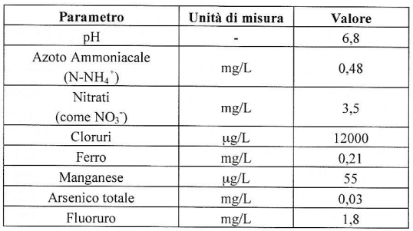

Il candidato: 1. individui i parametri critici (che superano i limiti normativi) e, per ciascun parametro almeno due tecnologie di trattamento utilizzabili (riportandone pregi e difetti) 2. illustri, con uno schema a blocchi, la linea di trattamento ottimale e la dimensioni; 3. rediga una relazione tecnica di dimensionamento; 4. riporti un protocollo di verifica della funzionalità della filiera da applicare per efficientamento della stessa.

Idrologia 1
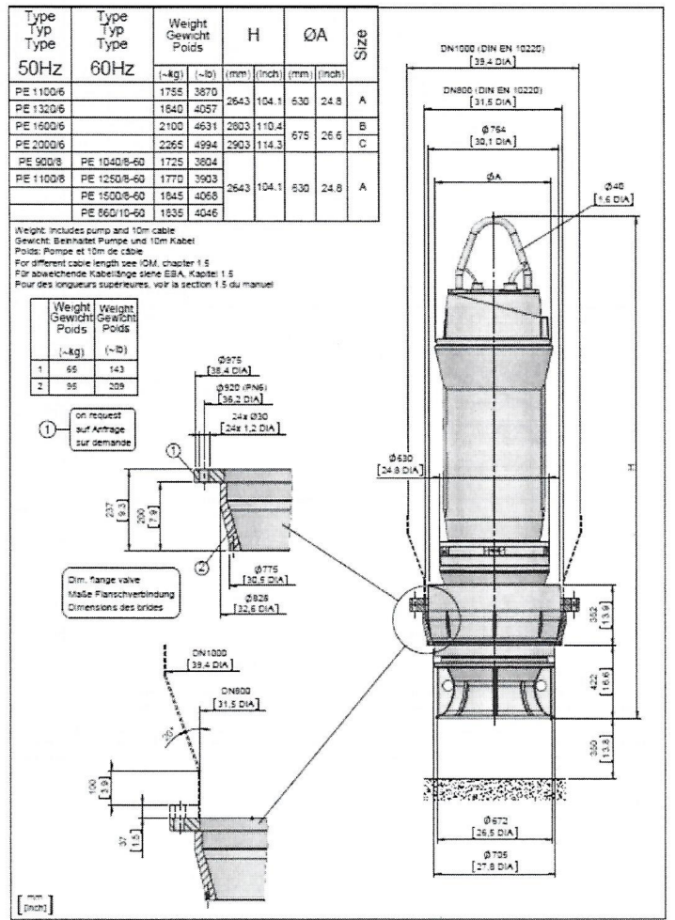
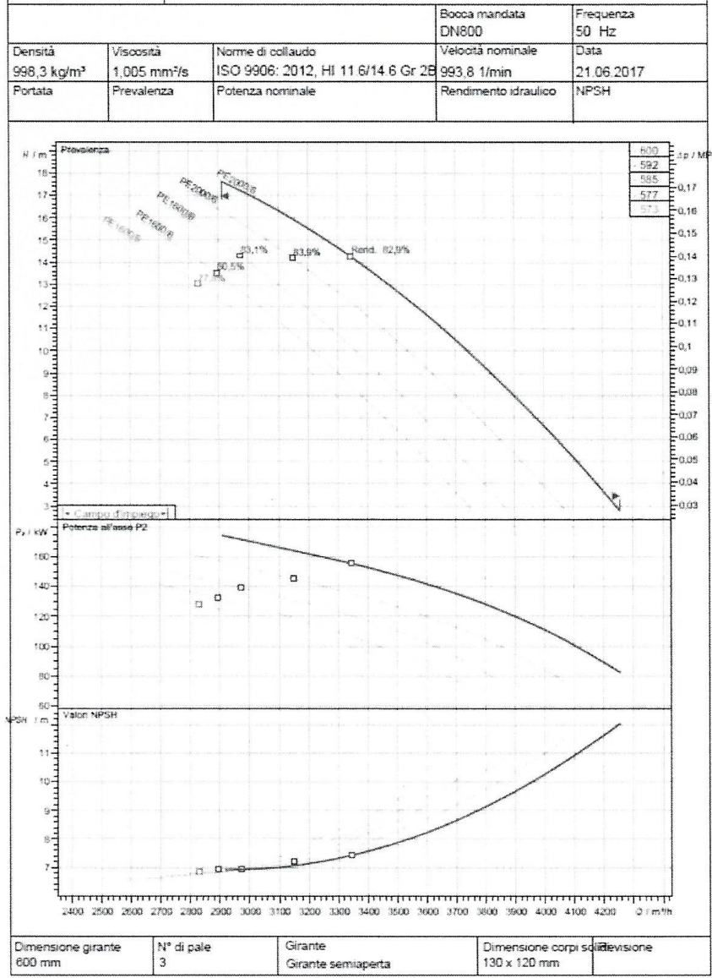
Un'area di 22 ha, di cui il 20% permeabile, è servita da un sistema di fognatura separato. La zona è completamente pianeggiante con quota pari a 200 m slm. La rete di fognatura bianca ha una densità di 300 m/ha e una pendenza media ponderale di 0,3%. La portata complessiva, drenata dalla rete di fognatura bianca, deve essere convogliata, tramite un impianto di pompaggio, nel recapito finale costituito da un corso d'acqua arginato posto a una distanza di 300 metri dalla stazione di sollevamento. La sommità arginale si trova a 20 metri della stazione di sollevamento. Il collettore finale ha una pendenza del 0,5% e la quota del fondo della condotta allo sbocco nella vasca di pompaggio è pari a 197 m slm. La sommità arginale è posta a una quota di 202 m slm. Si deve progettare la stazione di pompaggio nella condizione in cui il livello idrico nel corso d'acqua ricettore sia di 200 m slm. Nella tabella seguente sono date le curve di possibilità pluviometrica:

La scheda tecnica e la curva caratteristica interna (delle pompe disponibili) sono riportate nelle seguenti figure:

Civile 1
È assegnato il telaio in calcestruzzo armato (cls C32/40 – acciaio B 450 C) in Figura (quote telaio in cm, quote sezioni in mm). I carichi agenti sono schematizzabili come segue:
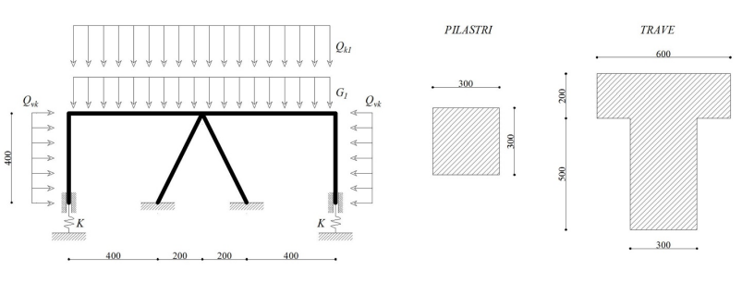

Pesi propri; • G1 = 6 kN/m: carico permanente compiutamente definito; • Qk1 = 8 kN/m: carico variabile; • Qvk = 5 kN/m: vento (da assumersi con intensità e verso indicati). La rigidezza delle molle verticali è pari a 3000 N/mm. Considerando unicamente una combinazione di carico di tipo fondamentale agli SLU ai sensi delle NTC 2008, nell’ipotesi di rigidezza assiale infinita di tutti gli elementi, si richiede di: 1. Risolvere la struttura in maniera esatta con i metodi della scienza e della tecnica delle costruzioni (è richiesto il tracciamento dei diagrammi delle azioni interne e la determinazione delle reazioni vincolari); 2. Calcolare i ferri d’armatura longitudinale e trasversale per tutti gli elementi; 3. Verificare le sezioni maggiormente sollecitate; 4. Disegnare le tavole di carpenteria; 5. Redigere un computo (puramente) metrico dell’opera.

Edile 1
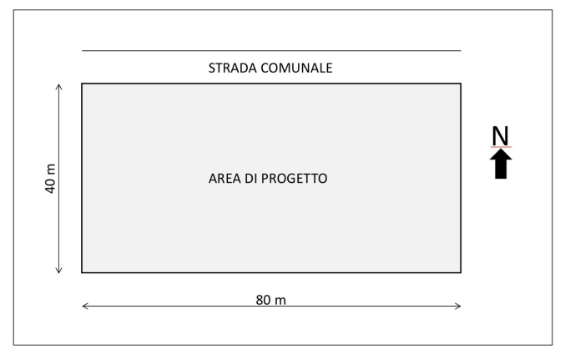
Il candidato progetti un edificio residenziale nell’area pianeggiante indicata nello schema seguente. L’area è rettangolare (lati di 40 e 80 metri) ed ha una superficie complessiva di 3.200 mq. Il suo indice di utilizzazione fondiario è pari a 0,5 mq/mq. L’altezza massima consentita è pari a 4 piani fuori terra. Il Candidato dovrà elaborare e rappresentare alle scale ritenute più opportune: § una proposta di assetto planivolumetrico dell’intera area; § le planimetrie significative dell’edificio (piano terra e un piano tipo); § almeno un prospetto e una sezione significativa; § almeno un particolare costruttivo in scala opportuna; § relazione sintetica di progetto in cui siano riportati i criteri progettuali e le scelte tecnologiche adottate.

Dimensionamento 3
Si consideri un impianto di depurazione al servizio di una centro abitato da 250.000 A.E. con dotazione idrica pari a 350 L/(ab·d). Tale impianto riceve due reflui industriali le cui caratteristiche sono riportate in tabella:
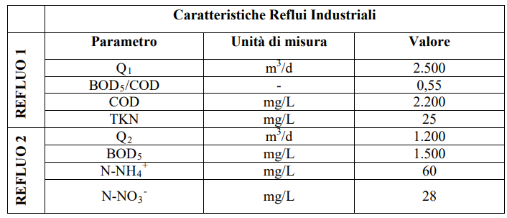

Assumendo che i due reflui industriali confluiscano in un unico collettore insieme al liquame fognario, calcolare i carichi di COD, BOD5, Ntot e Ptot del liquame a valle del punto di miscelazione (in ingresso al depuratore). Il candidato riporti: 1. le verifiche, per ogni parametro, che giustificano la scelta dello schema di trattamento; 2. lo schema di trattamento ottimale individuato (sia per la linea acque che per la linea fanghi); 3. il dimensionamento della linea acque (ad eccezione dei pre-trattamenti e compresi i ricircoli) e della linea fanghi. Lo scarico dell’impianto deve rispettare i limiti di Tab.3 (Dlgs 152/2006, Parte III, Allegato 5).

Idrologia 2
Lungo un’asta torrentizia è prevista la costruzione di un nuovo ponte a campata unica. Secondo le norme vigenti occorre predisporre lo studio idraulico per il calcolo del livello idrico relativo alla portata di piena di riferimento e della quota dell’intradosso del manufatto. La portata di piena, nel caso non sia già disponibile da altri studi, dovrà essere stimata per mezzo di un’analisi idrologica sul bacino idrografico la cui sezione di chiusura è coincidente con la sezione scelta per la costruzione del nuovo ponte.
DATI DEL BACINO IDROGRAFICO Il bacino imbrifero complessivo sotteso alla sezione di imposta del nuovo ponte risulta pari a 8.74 km2 . La quota massima del bacino è pari a 730 m slm e la quota alla sezione di chiusura è pari a 410 m slm. La curva ipsografica del bacino è riportata nella tabella 1 seguente.
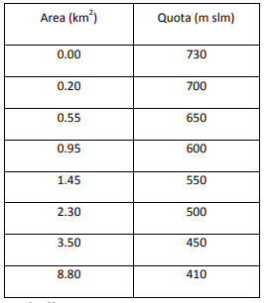

La lunghezza dell'asta dalla sorgente alla sezione di chiusura è pari a 4.2 km; la quota di fondo in funzione della distanza dalla sezione di chiusura è riportata nella seguente tabella 2
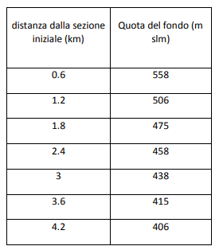

Per quanto riguarda l’uso del suolo, il bacino risulta costituito da boschi con drenaggio discreto per il 55% della superficie complessiva, per il 25% da colture a reggipoggio con drenaggio discreto e il restante 20% di prati con drenaggio buono. Il suolo presenta un tasso d’infiltrazione moderato (terreni con tessitura da moderatamente fine a moderatamente grossolana). DATI DELLE PRECIPITAZIONI La portata di progetto, il cui tempo di ritorno deve essere fissato secondo le normative vigenti, in mancanza delle misure dirette, dovrà essere calcolata tramite l’applicazione di un modello afflussi-deflussi adatto al caso in esame. La pioggia di progetto sarà ricavata dalla curva di possibilità pluviometrica, alla quale si assegna lo stesso tempo di ritorno della portata, derivata dalle altezze di pioggia misurata in una stazione pluviografica. Nella tabella 3 sono indicate la media e lo scarto quadratico medio delle altezze di pioggia puntuali per diverse durate
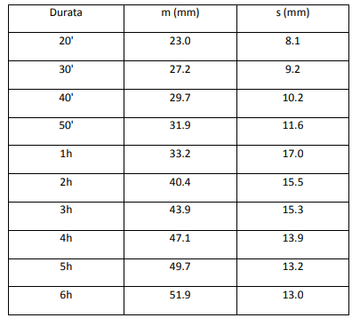

CALCOLO DELLA QUOTA DELL’INTRADOSSO DEL PONTE La sezione nella quale è prevista la costruzione del nuovo ponte ha la forma semplificata riportata nella figura 1. La pendenza media del tratto di alveo, per il quale si può assumere forma prismatica con sezione costante, è pari a 0.015 m/m.
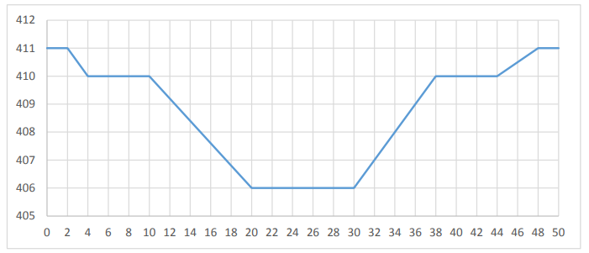

Ipotizzando la condizione di moto uniforme, il candidato determini: 1. il livello del pelo libero nella sezione d’imposta del ponte 2. la quota minima da assegnare all’intradosso del ponte. Il candidato rediga una breve relazione illustrativa dei metodi adottati e dei risultati ottenuti.

